MENU
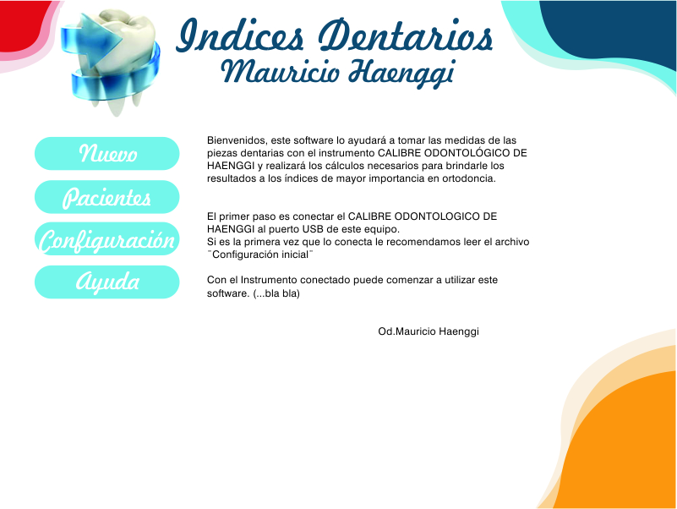

MEDIDAS
17 | 16 | 15 | 14 | 13 | 12 | 11 | 21 | 22 | 23 | 24 | 25 | 26 | 27
0 | 0 | 0 | 0 | 0 | 0 | 0 | 0 | 0 | 0 | 0 | 0 | 0 | 0
47 | 46 | 45 | 44 | 43 | 42 | 41 | 31 | 32 | 33 | 34 | 35 | 36 | 37
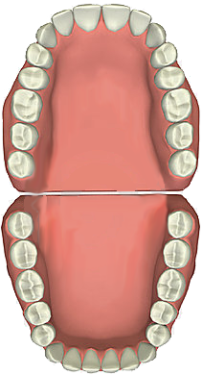
0 | 0 | 0 | 0 | 0 | 0 | 0 | 0 | 0 | 0 | 0 | 0 | 0 | 0 |  | Esp.Incisivos | 0 | 0 | Esp. Incisivos

 |  |  |  |  |  |  |  |  |  |  |  |  |  | Esp. Canino | 0 |  |  | 0 | Esp. Canino

 |  |  |  |  |  |  |  |  |  |  |  |  |  | Esp. Premolares | 0 |  |  | 0 | Esp. Premolares

MEDIR

MEDIR
Auto
PARAR
PACIENTE |  | Javier Cavallo
NUMERO H.C. |  | 2998
FECHA |  | 2012-09-07
BORRAR
PROFESIONAL |  | Od. Mauricio Haenggi |  |  |  |  |  |  |  |  |  |  |  | Esp. Premolares | 0 |  |  | 0 | Esp. Premolares
RESULTADOS
 |  |  |  |  |  |  |  |  |  |  |  |  |  | Esp. Canino | 0 |  |  | 0 | Esp. Canino
Ayuda
 |  |  |  |  |  |  |  |  |  |  |  |  |  |  | Esp. Incisivos | 0 | 0 | Esp. Incisivos
Enviar comentario

Od. Mauricio Haenggi
Versión 3.0

RESULTADOS
 | Exceso Superior | Exceso Inferior | Discrepancia Oseo-Dentaria |  |  | 14 a 24 | 16 a 26 | Long. arco
Bolton Total | #DIV/0! | #DIV/0! | Superior | 0 | Pont | 0.00 | 0.00 | #N/A
Bolton Anterior | #DIV/0! | #DIV/0! | Inferior | 0
 |  |  | Antero Sup | 0
 | Superiores | Inferiores | Antero Inf | 0
Tanaka-Johnston (C-Pm-Pm) | 10.5 | 11 | Incisivos Inf | 0

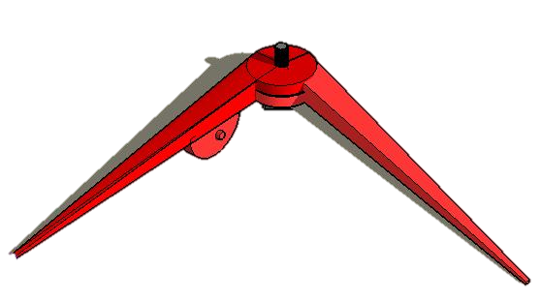
Perimetro arco superior | 0 | Espacio Disponible superior
Perimetro arco Inferior | 0 | Espacio Disponible inferior

Hueso Intercanino superior | 0 | Espacio Incisivos superiores
Hueso Intercanino inferior | 0 | Espacio incisivos inferiores

Hueso 13-23 | 0 | Espacio AnteroSuperiores
Hueso 33-43 | 0 | Espacio AnteroInferiores

Dientes 16-26 | 0 | Suma Maxilar 12
Dientes 36-46 | 0 | Suma Mandibular 12
Dientes 13-23 | 0 | Suma Maxilar 6
Dientes 33-43 | 0 | Suma Mandibular 6

Dientes 42-32 | 0 | Suma Incisivos inferiores
Dientes 12-22 | 0 | Suma Incisivos superiores

Esp Req Sup | 0
Esp Req Inf | 0

CONFIGURACION
Opcion | Valor
PUERTO COM | 1
Tiempo entre Muestras (sg) | 5

Abrir Puerto
Cerrar Puerto

Estado del Puerto | Cerrado

